表紙
結合テスト仕様書
スケジュール一覧画面

作成者 | 2022-07-07
作成日 | 後藤大範

テスト結果画像
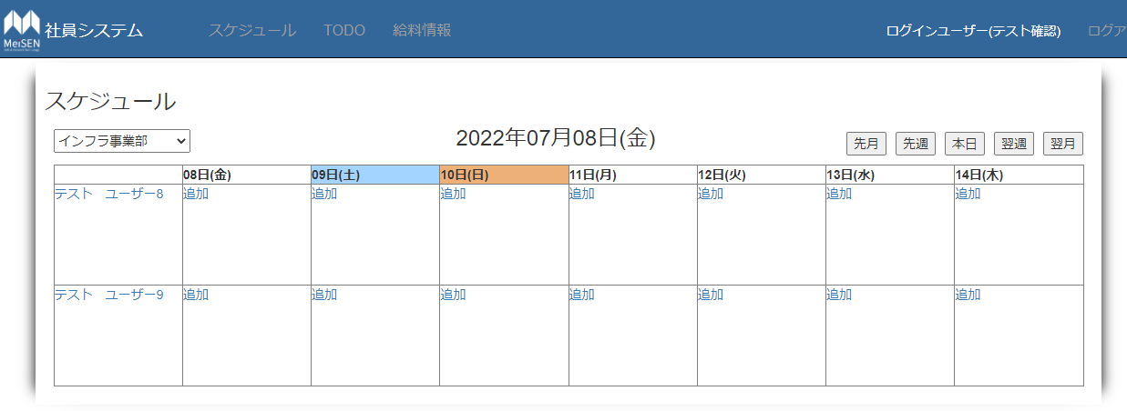
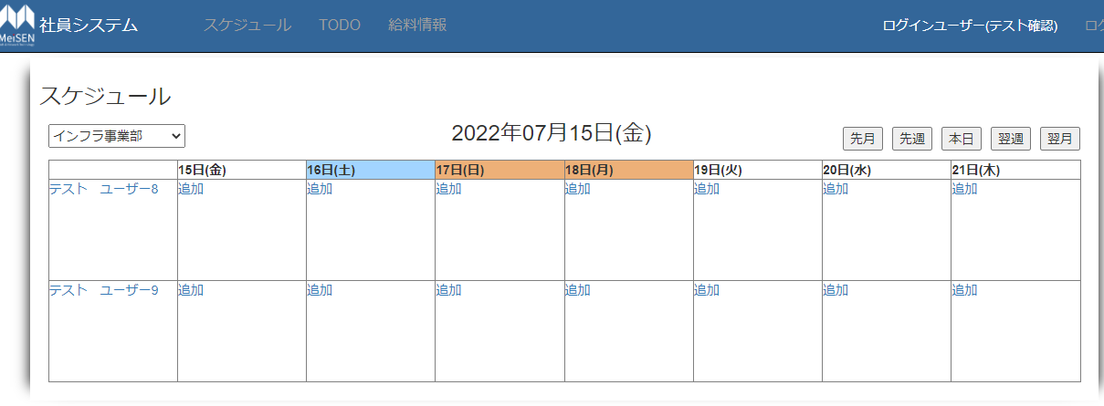
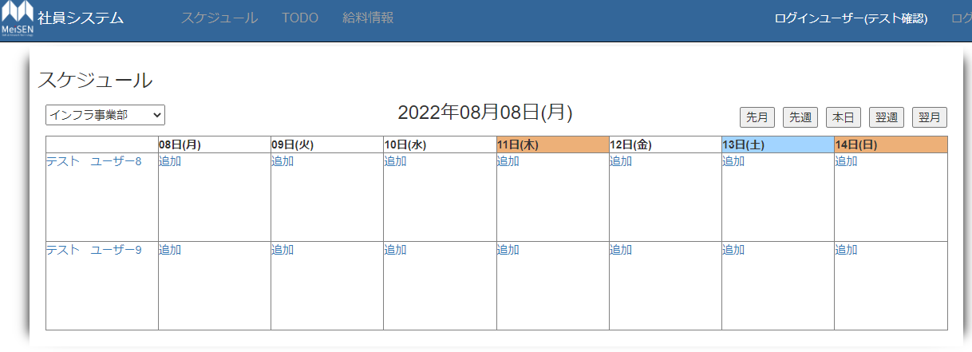
No.1,3,4,5,7,9,11,13,15,16,17,18,27,28,30-39,41-44 |  |  | No.2
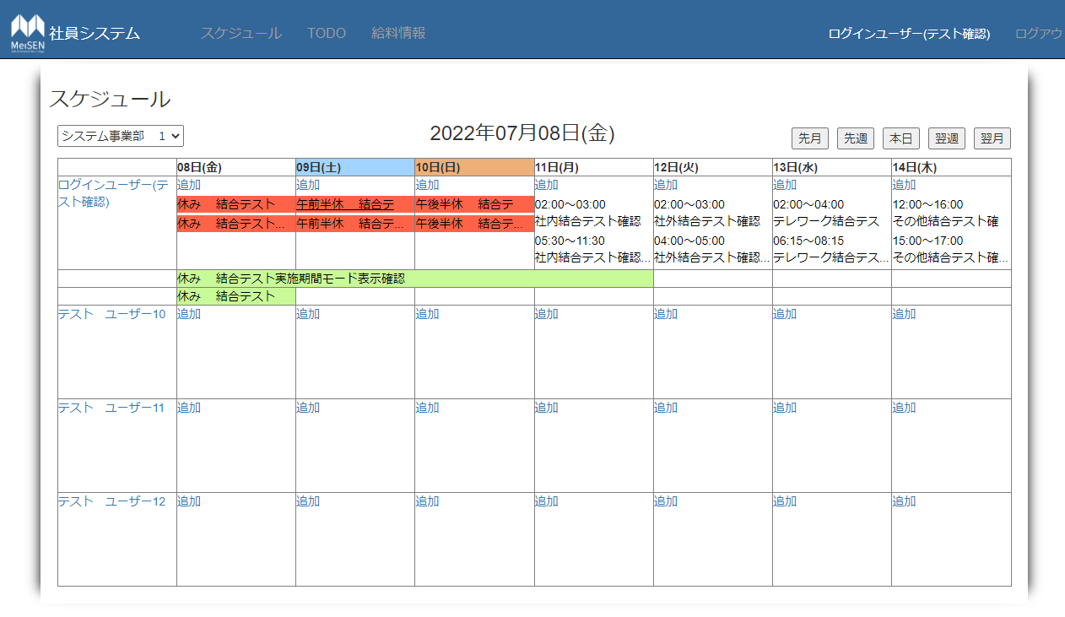
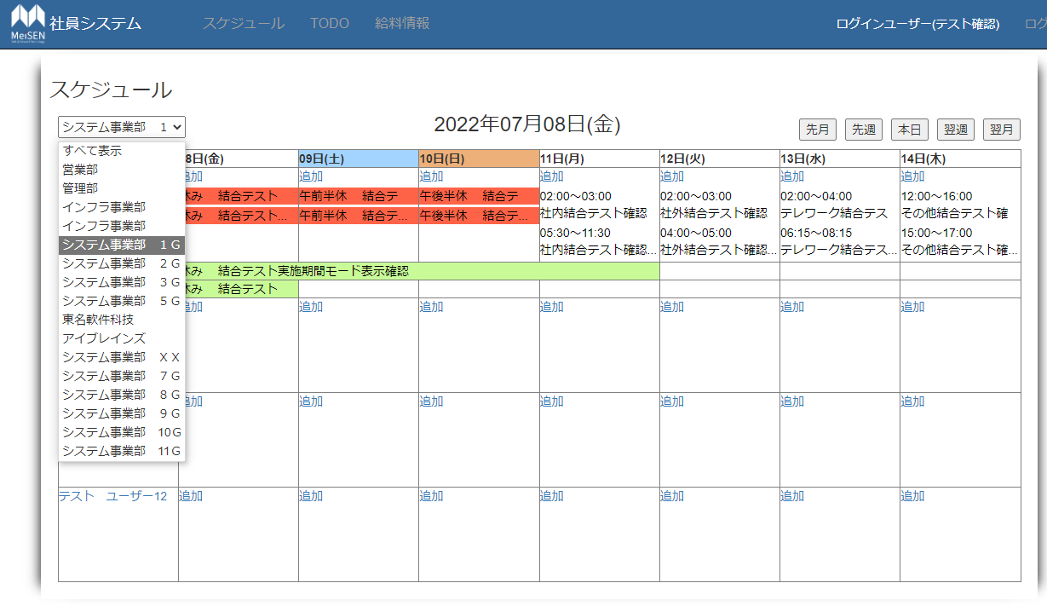

No.30 | No.40 |  |  | No.45
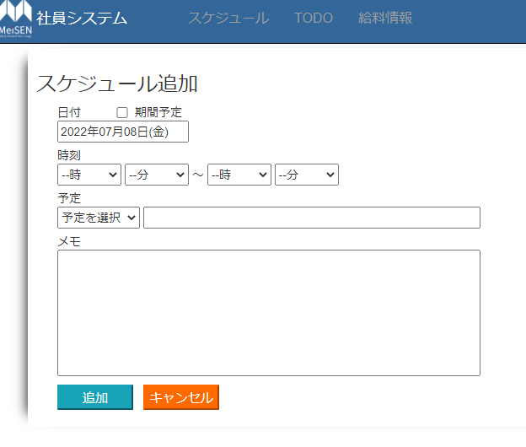
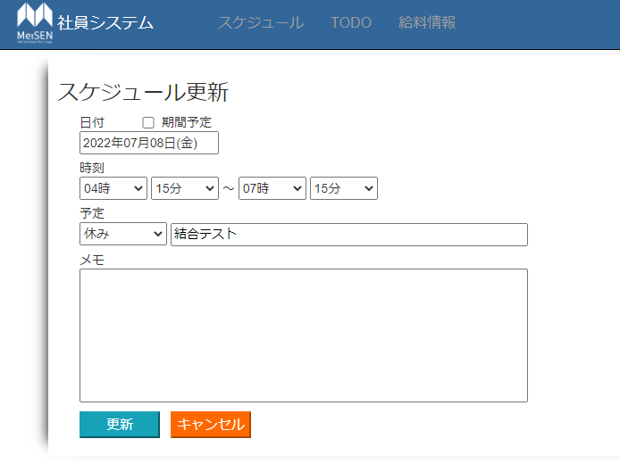
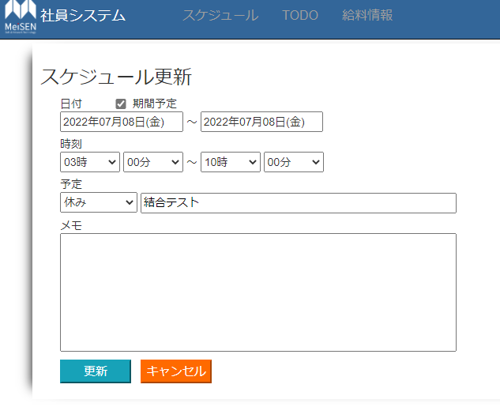

No.26,29 | No.6,20 |  |  |  | No.8,21

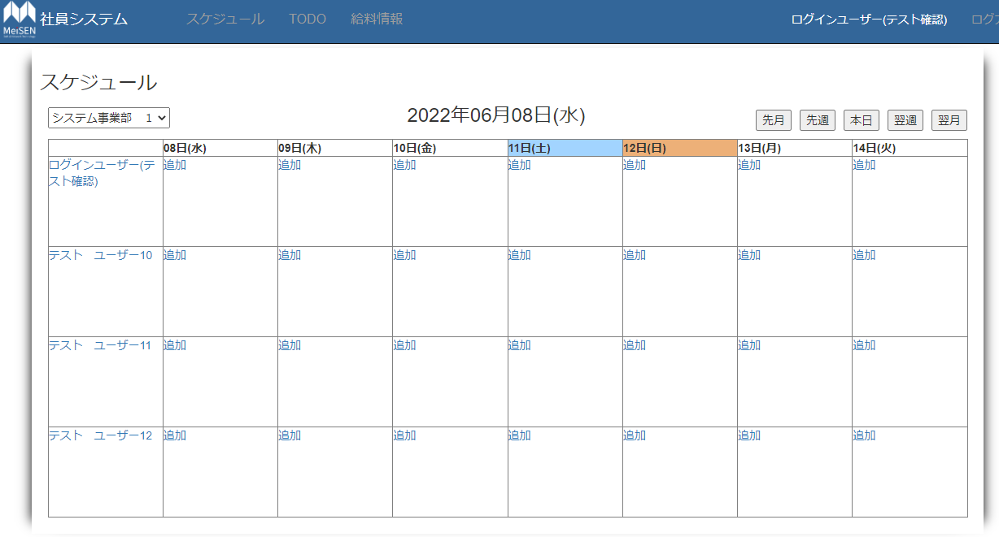
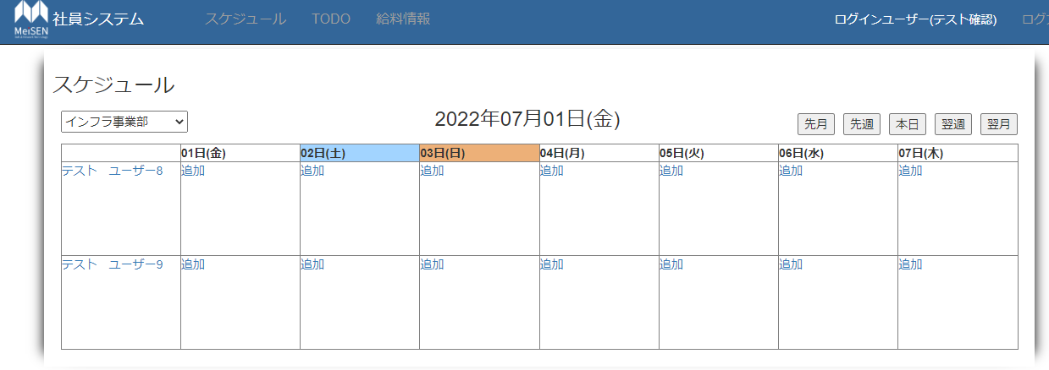

No.10,22 |  | No.12,19,23 |  |  | No.14,24

